Munka1
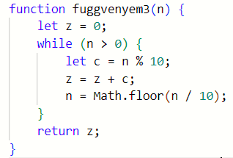
n : be | z | n > 0 | n | c | ki |  | n : be | z | n > 0 | n | c | ki
2 | 0 | IGAZ | 2 | 2 |  |  | -2 | 0 | HAMIS | -2 | 8 | 0
 | 2 | HAMIS | 0 |  | 2

 |  |  |  |  |  |  | n : be | z | n > 0 | n | c | ki
n : be | z | n > 0 | n | c | ki |  | 0 | 0 | HAMIS | 0 | 0 | 0
123 | 0 | IGAZ | 123 | 3
 | 3 | IGAZ | 12 | 2
 | 5 | IGAZ | 1 | 1 |  |  | n : be | z | n > 0 | n | c | ki
 | 6 | HAMIS | 0 | 0 | 6 |  | 0.3 | 0 | IGAZ | 0.3 | #VALUE!

 |  |  |  |  |  |  |  |  | TESZTEK
n : be | z | n > 0 | n | c | ki
234 | 0 | IGAZ | 234 | 4
 | 4 | IGAZ | 23 | 3 |  | Mit csinál a program? Összeadja a számjegyeket.
 | 7 | IGAZ | 2 | 2
 | 9 | HAMIS | 0 | 0 | 9

